关系图
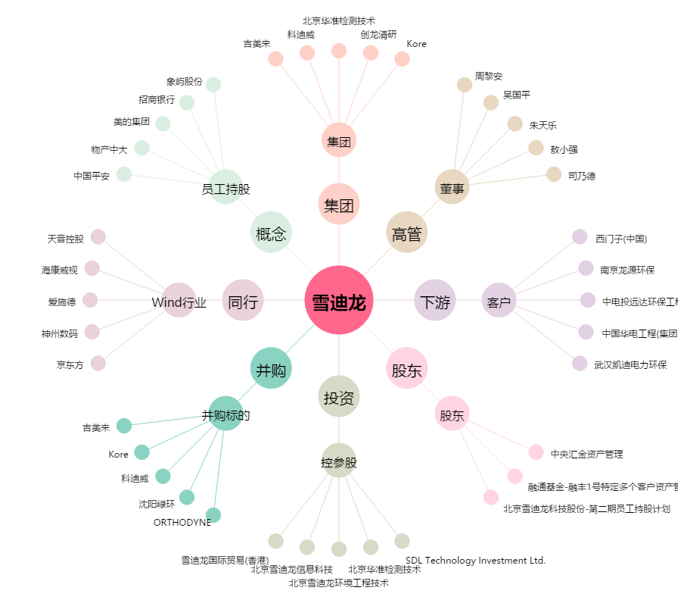
雪迪龙[002658.SZ] - 关系概览图

